Cenário 1 - Login
Projeto: | XXXX
Codigo da Demanda | A-416
Analista: | Equipe TechHumi(dev. Team)
Data : | 2019-05-13
Versão: | 00.00.001

Objetos | Local Git
Login.js | \\moveserver03\Util\20080313
Cadastro.js | \\moveserver03\Util\20080313_teste

Caso de Teste: | Testar o login do usuário

Pré-Requisitos:
Possui usuario configurado para campanha 5 na base de testes.
Rodar o SQL: UPDATE MAILING SET CD_USUARIO = <SEU_CODIGO> WHERE CD_CAMPANHA = 5
Logar no sistema

Id do TC | Cenário | Condição/Iteração com sistema | Massa de Teste | Esperado / Valor esperado | Print Screen da Tela Esperada | Status – Desenvolvimento | Status – Qualidade | PrintScreen Evidência
RF001-1 | Permitir o login no sistema utilizando login e senha | Abrir o site http://localhost:3000/Site_usuario/Login/login.html, selecionar a opção/menu LOGIN; digitar o login do usuário no campo Login; ir para campo Senha | Login = usuario | Permitir sair do campo Login sem mensagem de Erro |  | OK | OK | N/A
RF001-2 | Permitir o login no sistema utilizando login e senha | Abrir o site http://localhost:3000/Site_usuario/Login/login.html, selecionar a opção/menu LOGIN; digitar O login do usuário no campo Login; ir para campo Senha | Login = Usuario | Exibir a mensagem de erro "Login e/ou senha inválidos"; voltar para campo Login |  | OK | OK | N/A
RF001-3 | Permitir o login no sistema utilizandologin e senha | Abrir o site http://localhost:3000/Site_usuario/Login/login.html, selecionar a opção/menu LOGIN; digitar login do usuário no campo Login; ir para campo Senha | Usuario = null/em branco | Exibir a mensagem de erro "Login e/ou senha inválidos"; voltar para campo Login |  | OK | OK | N/A
RF002 | Consistir o campo "Login e senha" com dados válido s | Abrir o site http://localhost:3000/Site_usuario/Login/login.html, selecionar a opção/menu LOGIN; digitar login e senha com dados validos | Login: usuario e Senha: usuario | Ao enserir os dados validos e apertar o botão LOGIN, vamos ser direcionados para tela usuário Através dos gráficos, visualizar os dados coletados |  | OK | OK | N/A
RF003 | Cadastro do Arduino no Banco De Dados | Abrir o site http://localhost:3000/Site_usuario/Login/login.html, selecionar a opção/menu LOGIN; digitar login e senha com dados validos e entrar na tela usuário para ver os graficos | Login: usuario e Senha: usuario | Através dos gráficos, visualizar os dados coletados | 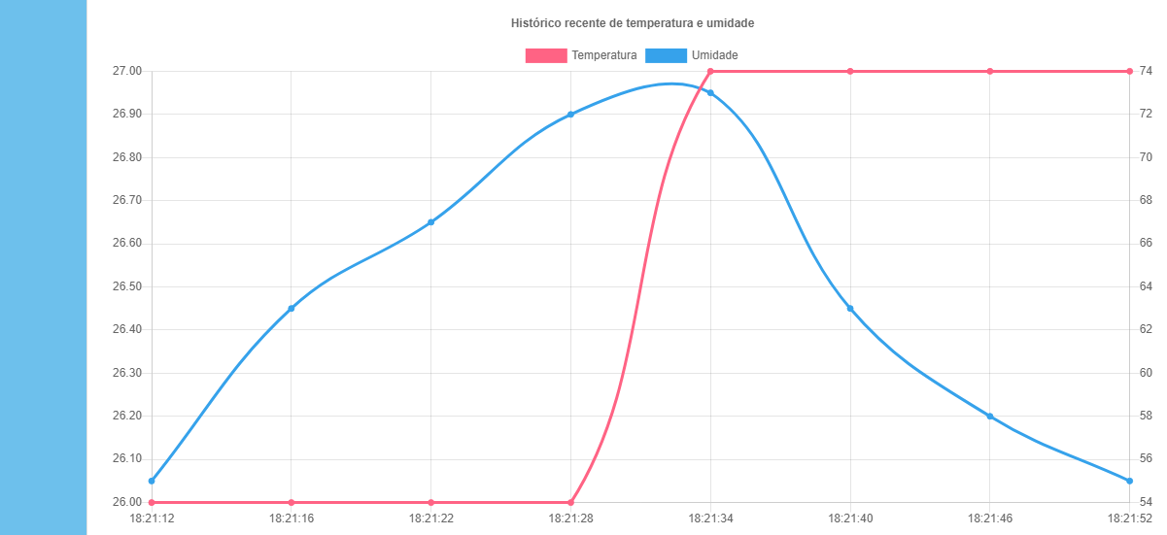 | OK | OK | N/A
RF004-1 | Graficos na tela de Usuário. | O Gráfico deve se encontrar na tela de usuário. | Login: usuario e Senha: usuario | Ao entrar na tela usuário, verificar se os graficos estão presentes. | 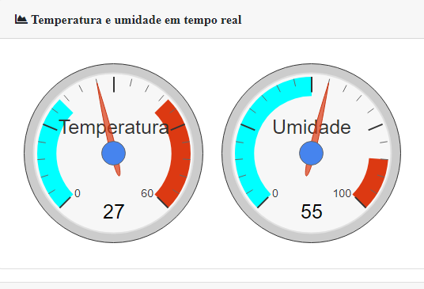 | OK | OK
RF004-2 | Graficos na tela de Usuário | O Gráfico deve se encontrar na tela de usuário | Acesso a tela usuarios, login: usuario e senha: usuario | Ao entrar na tela usuário, verificar se tem o histórico de dados em graficos. |  | OK | OK
RF005 | Gráfico em tempo real na tela de Usuário | Verificar se os dados de temperatura e umidade estão aparecendo nos gráficos da tela Usuário | Acesso a tela usuarios, login: usuario e senha: usuario | Ao entrar na tela usuário, verificar se os graficos estão com os dados encontrados pelo arduino corretamente. |  | OK | OK
RF006 | Recuperação de senha através do email de cadastro | Mandar a redefinição de senha através do email | Atraves da tela login, aperte "Esqueceu sua senha?" | Ao não conseguir acessar a tela de usuário, por ter esquecido ou perdido a senha, redefini-lá através do email |  | N/A | N/A | N/A
RNF001 | Arduino | Coletar os dados da temperatura e umidade | Atraves do arduino, ocorre a coleta de dados | O arduino deve coletar os dados da temperatura e umidade | 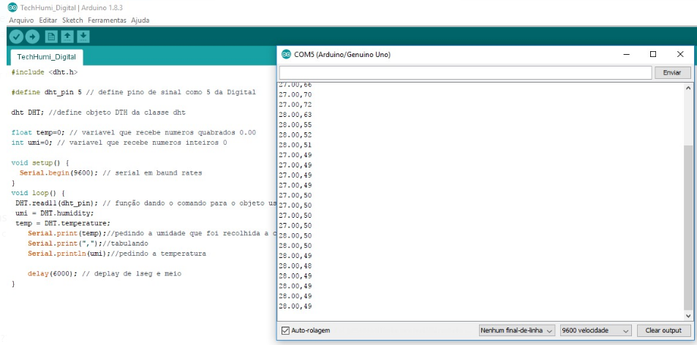 | OK | OK
RNF002 | Sensor DHT11 | Coletar os dados da temperatura e umidade | Atraves do sensor DHT11, ocorre a coleta de dados | O sensor DHT11 coleta os dados da temperatura e umidade |  | OK | OK

